③成分規格案（第1稿）酵素
全体の注意事項：
「チェックシート2」のシートの「3-1-2．成分規格案の根拠とした情報」及び「5-1．成分規格案設定の根拠」として、「表 成分規格案とその設定根拠」に記入してください。
 | ・ のセルはプルダウンメーニューから選択してください。 ・ のセルに記入してください。 ・規格を設定する場合は、「設定する項目」で☑を選択してください。 ・「設定する項目」で☑を選択した項目は、「成分規格案の根拠とした情報の有無」のプルダウンメニューから「有」又は「無」、 あるいは「自主開発」又は「既存」のいずれかを選択して下さい。 ・「⑧確認試験」及び「⑨純度試験」の「項目名」には、試験項目名を記入してください。 ・「概要」には、見本版を参考に、成分規格案設定の根拠とした規格名（品目名、試験法名）、文献名等を記入して ください。 ・成分規格案の項目の説明は、【手引注解】Ⅰ-2.酵素の「５．（5）1）成分規格案 各項目」①～⑫にありますので、 ご覧ください。
 | ⇒【手引注解】Ⅰ-2.酵素
 | ・成分規格案について各項目で複数の文献（規格値、試験方法等）を参考にして設定する場合は、文献番号の欄 に、「、」で区切って、複数の文献番号を入れてください。
 | ・「⑧ 確認試験」、「⑨ 純度試験」 これらで、複数の試験項目を設定する場合は、表の下に行の増やし方を記載しておりますので、ご確認ください。
試験法案の信頼性に疑義が生じた場合は、その妥当性の確認が必要となることがあります。ステージ2の段階で、設定しようとする試験法案についてはよくご検討ください。もし、ステージ4でその試験法案が不適切と判明した場合は、ステージ3に戻ることになります。

表 成分規格案とその設定根拠
設定する 項目 | 成分規格案の 項目 | 成分規格案の根拠とした 情報の有無 | 成分規格案設定の根拠 |  | 説明・注意点
 |  |  | 文献番号 | 概要
□ | ① 名称 | 参照規格
□ | ② 英名 | 参照規格
□ | 英名別名 | 参照規格
□ | ③ 日本名別名 | 参照規格
□ | ④ CAS登録番号 | 参照規格 |  |  |  | 削除しました。
□ | ⑤ 定義 | 参照規格
□ | ⑥ 酵素活性 | 設定案（規格）
 |  | 参照規格
 |  | 試験成績
□ | ⑦ 性状 | 設定案（規格）
 |  | 参照規格
 |  | 試験成績
□ | ⑧ 確認試験（設定する項目名を記載。項目数に応じて行を増やす。）
 | 項目名（活性の確認等） | 自主開発又は既存 |  |  | ・確認試験として、要請品又は要請品中の有効成分をその特性に基づいて確認するための試験を設定してください。 ・試験法は、原則として、公定書の一般試験法にあるものは、一般試験法を使用し、引用文献としてください。一般試験法が使用できない場合は、その理由と、新たに設定する試験法の検証等のデータが必要となります。 ・確認試験の「方法の妥当性確認（自主開発のみ）」では、正しく確認できていることを示すデータ等が求められますので、報告書（目的、方法、結果、考察、まとめ等）としてまとめ、引用文献としてください。 ・⑪酵素活性測定法」を準用する場合は、設定案（試験法）に、文献番号なしで、「⑪酵素活性測定法を準用する」と記載し、設定案（判定基準）に、「本品は、酵素活性測定法により試験を行うとき、活性を示す。」と記載してください。他は空欄で結構です。 ※「自主開発」とは、自社で新たに開発した試験法又はJECFA規格、FCC規格、日本薬局方、公定書等に設定されている試験法の一部を変更した試験法を設定する場合です。また、「既存」とは、JECFA規格、FCC規格、日本薬局方等で、既に当該添加物に設定されている試験法をそのまま採用しようとする場合です。「自主開発」の場合で、他の添加物に設定されている試験法を参考とした場合は、参考とした規格（JECFA規格、FCC規格、日本薬局方、公定書等）を「参照規格」としてください。
 |  | 設定案（試験法）
 |  | 設定案（判定基準）
 |  | 参照規格
 |  | 方法の妥当性確認（自主開発のみ）
 |  | 試験成績
□ | ⑨ 純度試験（設定する項目名を記載。項目数に応じて行を増やす。）
 | 項目名（溶状、酸価、残留溶媒等） | 設定案（規格） |  |  | ・試験法は、原則として、公定書の一般試験法にあるものは、一般試験法を使用し、引用文献としてください。一般試験法が使用できない場合は、その理由と、新たに設定する試験法の検証等のデータが必要となります。 ・鉛、ヒ素以外を設定する場合、「項目名（溶状、酸価、残留溶媒等）」を設定する項目名に変更してください。
 |  | 設定案（試験法）
 |  | 参照規格
 |  | 検証データ
 |  | 試験成績
 | 鉛 | 設定案（規格） |  |  | ・原則として、鉛の規格を設定してください。 ・試験法は、原則として、公定書の一般試験法にあるものは、一般試験法を使用し、引用文献としてください。一般試験法が使用できない場合は、その理由と、新たに設定する試験法の検証等のデータが必要となります。
 |  | 設定案（試験法）
 |  | 参照規格
 |  | 検証データ
 |  | 試験成績
 | ヒ素 | 設定案（規格） |  |  | ・原則として、ヒ素の規格を設定してください。 ・試験法は、原則として、公定書の一般試験法にあるものは、一般試験法を使用し、引用文献としてください。一般試験法が使用できない場合は、その理由と、新たに設定する試験法の検証等のデータが必要となります。
 |  | 設定案（試験法）
 |  | 参照規格
 |  | 検証データ
 |  | 試験成績
☐ | ⑩ 微生物限度 | 設定案（規格） |  |  | ・試験法は、公定書の一般試験法「微生物限度試験法」を設定してください。
 |  | 設定案（試験法）
 |  | 参照規格
 |  | 試験成績
☐ | ⑪ 酵素活性測定法
 | 項目名 | 自主開発又は既存 |  |  | ・手引注解I-2酵素「5．（5）1）成分規格案 各項目 ⑪酵素活性測定法」 を参照してください。 ・酵素活性測定法の「方法の妥当性確認」では、正しく測定できていることを示すデータ等が求められます。「「酵素活性測定法の検証」の試験報告書への記載事項」を参考に、報告書（目的、方法、結果、考察、まとめ等）をまとめ、引用文献としてください。 ※「自主開発」とは、自社で新たに開発した試験法又はJECFA規格、FCC規格、日本薬局方、公定書等に設定されている試験法の一部を変更した試験法を設定する場合です。また、「既存」とは、JECFA規格、FCC規格、日本薬局方等で、既に当該添加物に設定されている試験法をそのまま採用しようとする場合です。「自主開発」の場合で、他の添加物に設定されている試験法を参考とした場合は、参考とした規格（JECFA規格、FCC規格、日本薬局方、公定書等）を「参照規格」としてください。
 |  | 設定案（試験法）
 |  | 参照規格
 |  | 方法の妥当性確認（既存は個別判断）
□ | ⑫ 保存基準 | 設定案
 |  | 参照規格

行の増やし方：
「⑧ 確認試験」及び「⑨ 純度試験」において、複数の試験項目を設定する場合は、適宜、行を増やし、必要事項を記入してください。 以下に、「⑧ 確認試験」を例に、行の増やし方を説明します。

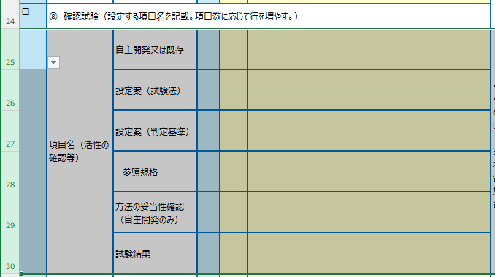
 | 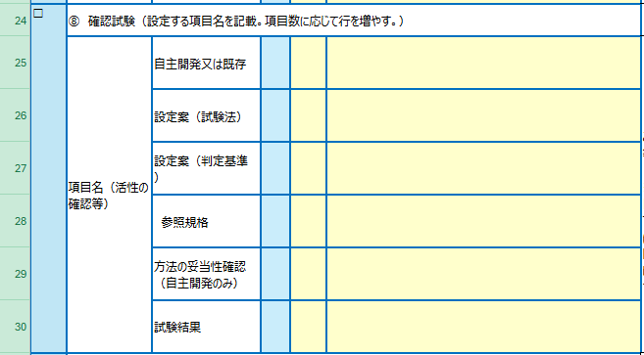
1） 25～30行を選択します。 ①25行目の行番号にカーソルを接近させ、 ②マウスポインターが「→」になったら、 ③そのまま左ボタンを押しながら、34行までカーソルをドラッグ。

2）行のコピー：右ボタンをクリックし、プルダウンリストから、「コピー」を選択し、左ボタンをクリック。 3）行のペースト：46行目の行番号にカーソルを当て、右ボタンをクリック。「コピーしたセルの挿入（E)」を選択し、左ボタンをクリック。

2）行のコピー：右ボタンをクリックし、プルダウンリストから、「コピー」を選択し、左ボタンをクリック。
3）行のペースト：31行目の行番号にカーソルを当て、右ボタンをクリック。「コピーしたセルの挿入(E)」を選択し、左ボタンをクリック。
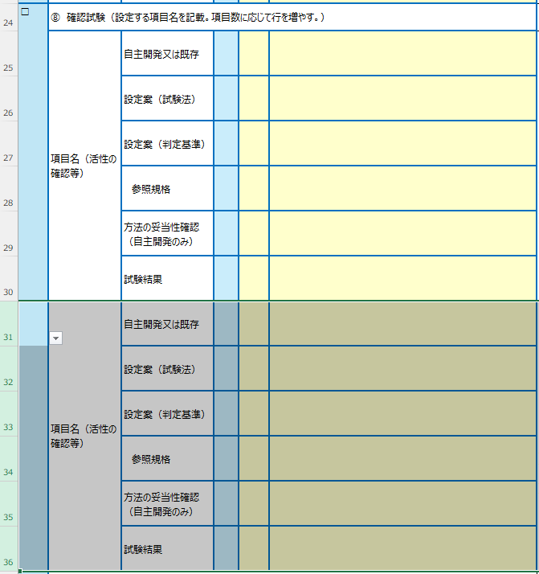

④引用文献（第1稿）
１５．引用文献一覧

「１．要請内容」～「１４．その他 」で列挙したすべての文献について、書誌情報を記載してください。
書誌情報の記載例は、「手引注解 全体的な注意」の「4章－1.引用文献について」を参照してください。
ステージ3では概要書案とともに引用文献をご提出いただきます。引用文献のファイル名は、【手引注解】全体的な注意「4章-1.引用文献［10/12］～［12/12］」 に従ってください。 また、引用文献のファイルについては、概要書案で参照した箇所にマーキングを施して提出いただきます。今のうちから、概要書案で参照予定の箇所に ハイライトなどでマーキングを施しておくとよいでしょう。
⇒【手引注解】 全体的な注意
文献番号 | 書誌情報
1）
2）
3）
4）
5）
6）
7）
8）
9）
10）
11）
12）
13）
14）
15）
16）
17）
18）
19）
20）
21）
22）
23）
24）
25）
26）
27）
28）
29）
30）
31）
32）
33）
34）
35）
36）
37）
38）
39）
40）
41）
42）
43）
44）
45）
46）
47）
48）
49）
50）
51）
52）
53）
54）
55）
56）

